Накладная-№3
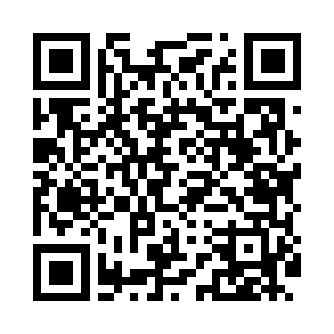
Номер товарно-транспортной накладной: |  |  | Торговый представитель: Amriyev Muhammad
Поставщик: Toshkent falcon fly 2 |  |  | Телефон торгового представителя: +998972880505
Дата отгрузки: 18.11.2025 |  |  | Контрагент: """" Klient
Дата консигнации: |  |  | Адрес:
Доставщик: |  |  | Телефон:
Телефон доставщика:
Время заказа: 18.11.2025 11:23:45
№ | Штрих-код | Название товаров (работ,услуг) | Количество | Количество в кейсе | Цена | Сумма
 |  |  | 36 |  |  | 50.1
1 | 6915649158101 | Пластиковый салатница DB-59-81 | 20 | 20 шт. | 1.80 | 36
2 | 6915646559406 | Пластмасса ликоб 4.2" D176142 4.2" 10.5x10.5x 5.5 sm DB-59-40 | 9 | 9 шт. | 0.90 | 8.10
3 | 2010883199133 | Кошик Арзон роза 10 пс HS-78-16 | 6 | 6 шт. | 0.70 | 4.20
4 | 6915646559383 | Пластмасса коса 6"A6659 15.1x15.1x7.2cm DB-59 -38 | 1 | 1 шт. | 1.80 | 1.80
Итого: 50.1$|->UZS: 626,250.00

